荧光光谱仪
仪器名称 | 荧光光谱仪
仪器编号 | 2023024365
厂商型号 | Cary E
仪器放置地点 | 理化楼215
仪器管理人及电话 | 蒋虎 18139283255
仪器操作人及电话 | 蒋虎 18139283255
固定开放时间 | 工作日：上午10:30-13:30；下午：16:30-19:30
收费标准 | 校内： 液体样品：10元/时 固体样品：15元/时 （溶剂自带，自行对样品进行前处理，不满一小时按一小时算） 校外： 液体样品：20元/时 固体样品：30元/时 （溶剂自带，自行对样品进行前处理，不满一小时按一小时算）
仪器简介 | 可对液体、固体样品进行常温条件下的荧光分析、发光分析、磷光分析。
仪器图片 | 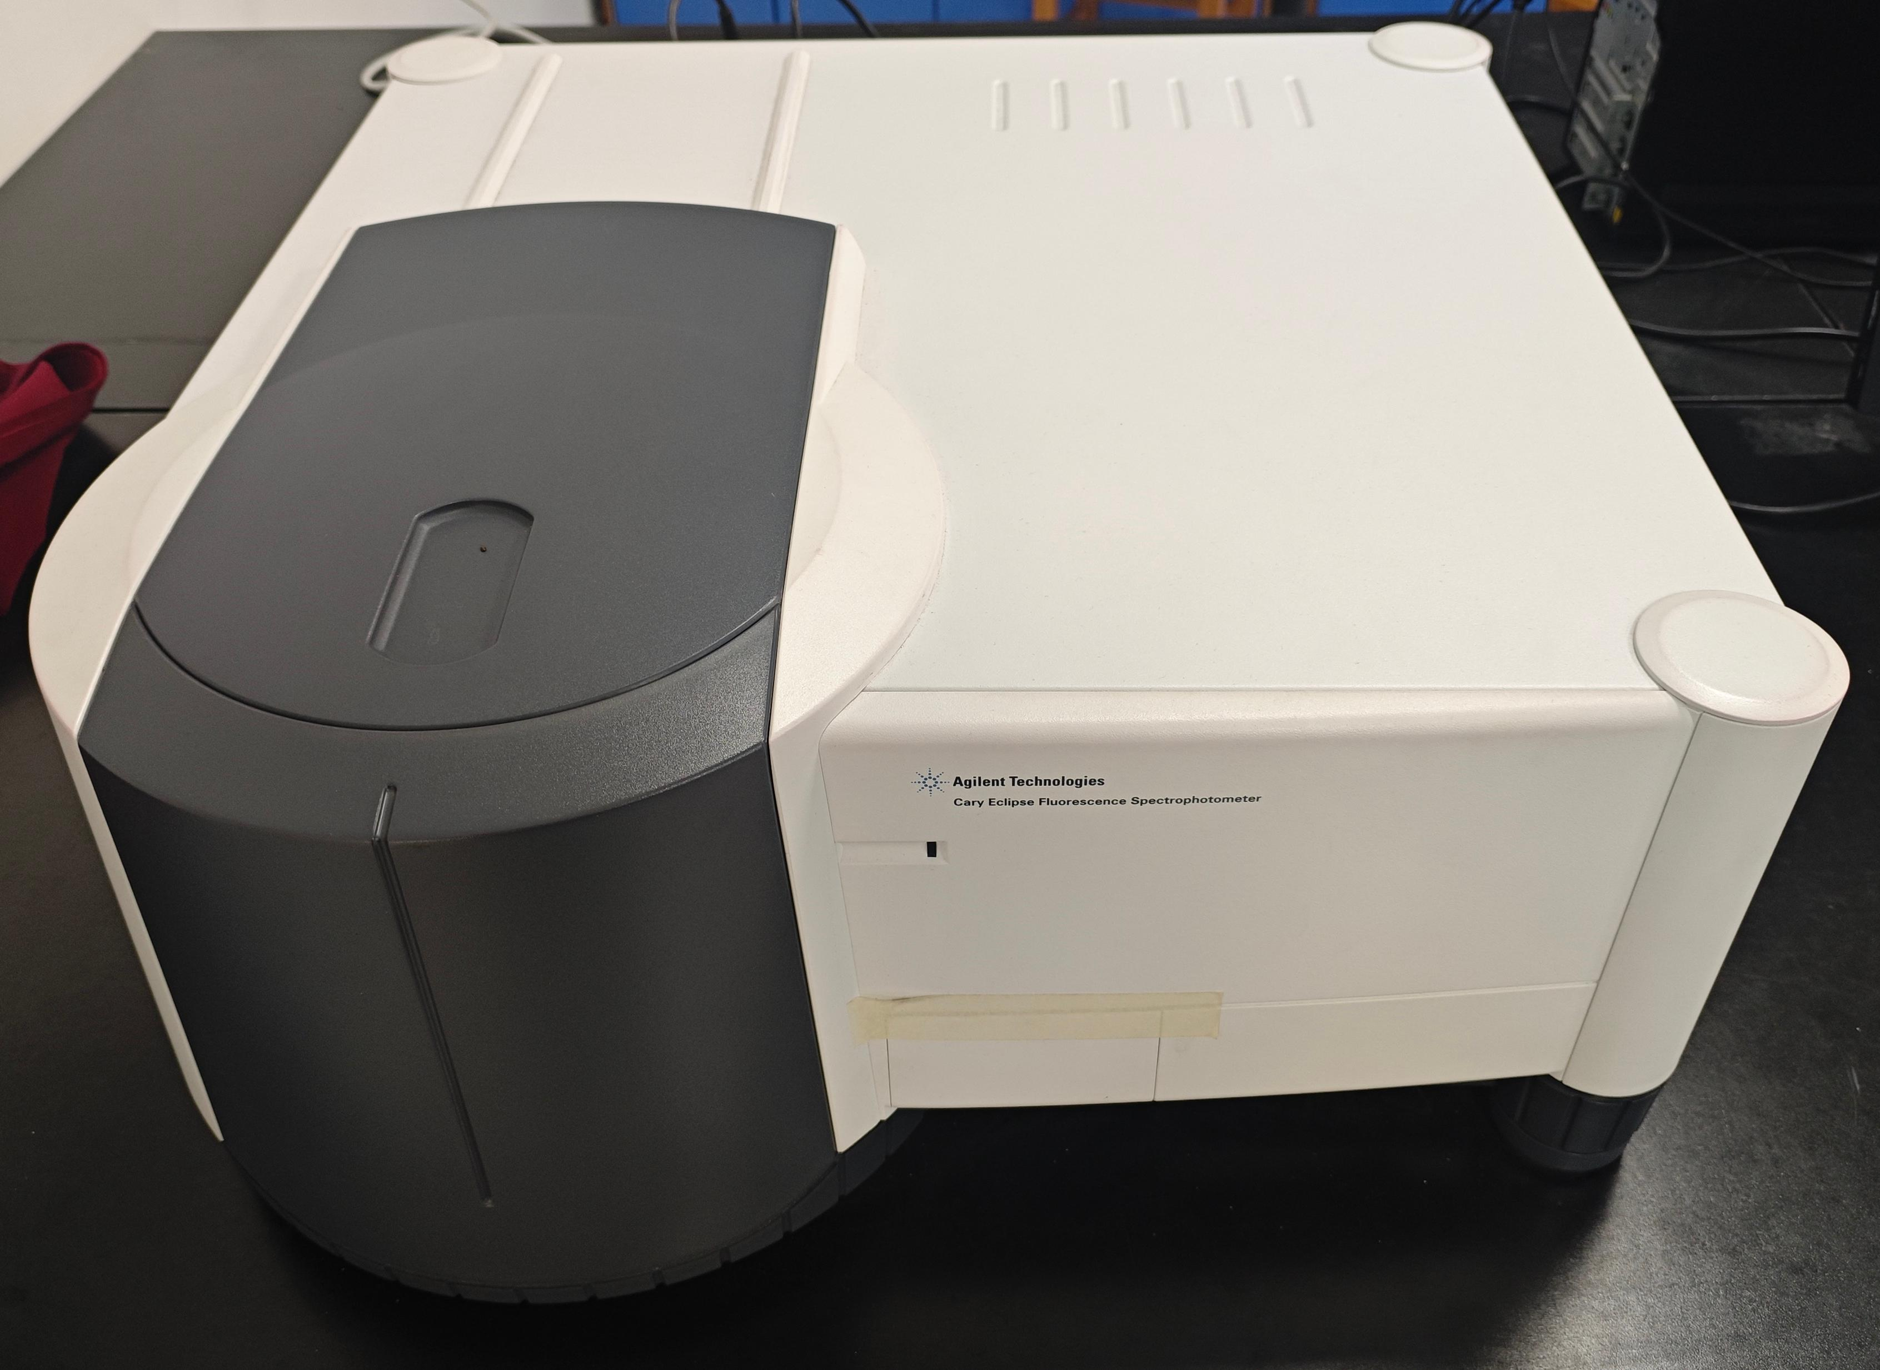

高效液相色谱仪
仪器名称 | 高效液相色谱仪
仪器编号 | 2023017534
厂商型号 | 赛默飞/Vanquish Core
仪器放置地点 | 理化楼227
仪器管理人及电话 | 杨坤 15352607266
仪器操作人及电话 | 杨坤 15352607266
固定开放时间 | 工作日：上午10:30-13:30；下午：16:30-19:30
收费标准 | 校内： 单个样品测试时间小于30min ： 40元/样 单个样品测试时间30min~60min之间： 60元/样 单个样品测试时间大于60min： 80元/样 （自行对样品进行前处理，提供测试方法，无需准备测试耗材） 校外： 常规150/样 （自行对样品进行前处理，提供测试方法，无需准备测试耗材）
仪器简介 | Vanquish分离纯化液相系统将先进的分离能力与高度精确的馏分收集完美结合，应用灵活，可以助力食品、医药、化工、环境等完成复杂样品的分离、纯化流程。可对样品进行定性、定量分析，标准曲线的绘制，并出具色谱图的pdf报告及原始数据。
仪器图片 | 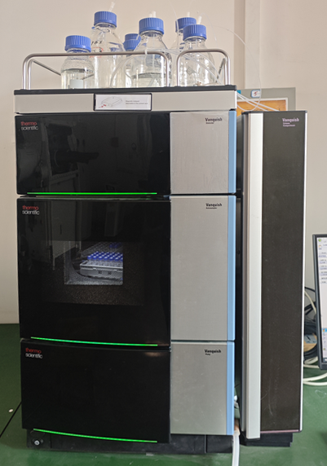

热重差重分析仪
仪器名称 | 热重差重分析仪
仪器编号 | 2023024364
厂商型号 | DTG-60
仪器放置地点 | 理化楼215
仪器管理人及电话 | 史芹 15299931024
仪器操作人及电话 | 史芹 15299931024
固定开放时间 | 工作日：上午10:30-13:30；下午：16:30-19:30
收费标准 | 校内： 固体样品：110元/小时 （样品要求：粉末样需15mg，干燥无水；块体样品：直径和高分别不超过3mm和2mm，若样品中含有S,CI,P,Br等元素，请提前联系确认是否可做。自行对样品进行前处理，不满一小时按一小时算） 校外： 固体样品：220元/小时 样品要求：粉末样需15mg，干燥无水；块体样品：直径和高分别不超过3mm和2mm，若样品中含有S,CI,P,Br等元素，请提前联系确认是否可做。自行对样品进行前处理，不满一小时按一小时算）
仪器简介 | 可用于测定固体或液体随温度变化过程中质量的变化和测定聚合物的分解温度和速率以及所含挥发物、添加剂和填料的数量。
仪器图片 | 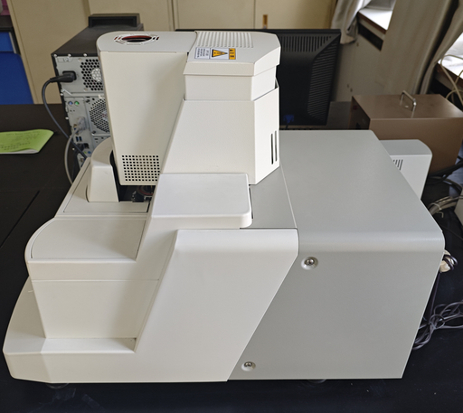

紫外分光光度计
仪器名称 | 紫外分光光度计
仪器编号 | 2023024355
厂商型号 | 安捷伦Cary 5000 UV-Vis-NIR
仪器放置地点 | 理化楼215
仪器管理人及电话 | 李琦 17690578390
仪器操作人及电话 | 李琦 17690578390
固定开放时间 | 工作日：上午10:30-13:30；下午：16:30-19:30
收费标准 | 方案一：按样收费 校内：液体80元/样，固体收费150元/样； 校外：液体一个160元/样，固体收费300元/样。 （溶剂自带，自行对样品进行前处理） 方案二：按时收费 校内：液体样品，400元/小时；固体样品，400元/小时 校外：液体样品，600元/小时；固体样品，600元/小时 （溶剂自带，自行对样品进行前处理，不满一小时按一小时算）
仪器简介 | Z 轴高度：20 mm，光度系统：双光束，光度范围(Abs)：8 Abs，光源 ：卤钨灯可见光和氘弧紫外光，光谱带宽：UV-Vis 0.01 - 5.00 nm、NIR 0.04 - 20 nm，宽度：1020 mm，控制软件：Cary WinUV for UV-Vis-NIR Applications，最大扫描速度：UV-Vis 2000 nm/min、NIR 8000 nm/min，波长：175 - 3300 nm，深度：710 mm，重量：91 kg，高度：380 mm
仪器图片 | 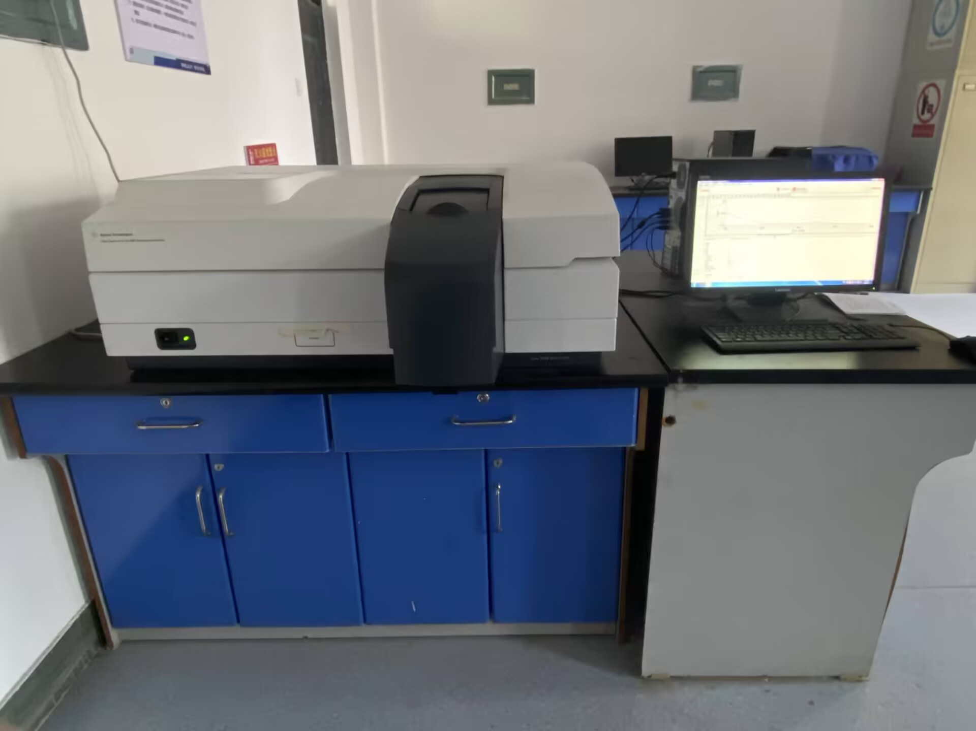

高性能计算集群
仪器名称 | 高性能计算集群
仪器编号 | 15002326
厂商型号 | TS10000
仪器放置地点 | 理化楼121
仪器管理人及电话 | 王海锋 13677542706
仪器操作人及电话 | 王海锋 13677542706
固定开放时间 | 工作日：上午10:30-13:30；下午：16:30-19:30
收费标准 | 校内： 1分/（核*时） 校外： 2分/（核*时）
仪器简介
仪器图片 | 